rozhrani
Pro výběr ceníku klikněte na příslušný nápis na této straně, případně vyberte list

 | VOZIDLA
 | Pořizovací náklady pro vozidla
 | Provozní náklady pro vozidla

 | OSOBY
 | Pořizovací náklady lokalizace osob
 | Provozní náklady lokalizace osob

 | DOMY
 | Pořizovací náklady domovní alarmy a kamery
 | Zvýhodněné balíčky domovních alarmů
 | Provozní náklady domovní alarmy a kamery

 | Doplňkové služby
 | Provoz SIM karet, administrace apod.

Ceník pro zákazníky platný od |  | 2023-03-15
 |  |  | pro radu s výběrem služby a zařízení
 |  |  | volejte:
1.REX SERVICES, a.s. |  |  | tel. 323 672 580, 602 222 228
Liliová 223 |  |  | email: obchod@rex.eu
25168 Kamenice u Prahy |  |  | www.rex.eu



Ceník je platný pro jednotky se SIM kartou uvedenou do provozu po 15.01.2011
Pro již nedodávané jednotky a SIM dodané před 15.01.2011 platí původní ceny bez DPH a aktuální sazba DPH.

pořízení lokalizace osob
návrat na výběr ceníku |  | 1.REX SERVICES, a.s., tel.: 323 672580, obchod@rex.eu

 |  | Ceník pro zákazníky platný od: |  | 2023-03-15

REX - ceník pořízení lokalizačních jednotek osob/cenností/zvířat

Přesná satelitní lokalizace GPS
 |  |  |  |  | bez DPH | s DPH | možné služby
 | REXpersonal GL320 - lokalizátor s SOS tlačítkem |  |  |  |  |  | trvalé sledování GPS
 |  | REXpersonal GL320 4G/LTE voděodolný lokátor je vhodý zejména pro GPS lokalizaci dětí, sportovců, starších a handicapovaných osob či zaměstnanců nebo domácích mazlíčků. Výdrž v pohotovostním režimu až 14 dní. Nouzová SOS komunikace, hlídání opuštění oblasti. Vhodné pro trvalou i občasnou lokalizaci, dodávka včetně SIM karty. Okamžité polohy si zobrazíte na www.rex.eu včetně historie. |  |  |  |  | lokalizace GPS
 |  |  |  |  | 2884 | 3490 | pouze SIM

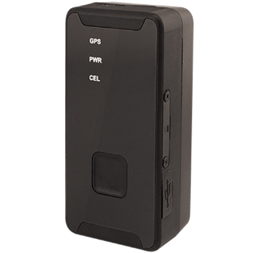

 |  |  |  |  | bez DPH | s DPH | možné služby
 | REXlink Battery / Battery vodotěsný
 |  | REXlink Battery je bateriový lokalizátor s výdrží na jedny baterie až jeden rok podle frekvence hlášení polohy. Používá se zejména k ochraně a lokalizaci cenných věcí, do vozidel, strojů nebo přepravních kontejnerů, kde není možno se připojit k vnitřnímu zdroji napětí. Bez potřeby instalace. Jednotka je napájena pomocí packu CR123A lithiových baterií. |  |  |  |  | dohled REXlink Battery
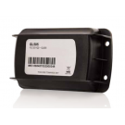
 |  |  |  |  | 2884 | 3490

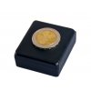
 | REXlink Battery MINI
 |  | REXlink Battery Mini je miniaturní bateriový GPS lokátor bez dalších poplatků za službu. Díky miniaturním rozměrům se hodí pro sledování jakýchkoliv předmětů od zásilek přes nářadí po historické motocykly. Také ho lze použít jako skrytý nebo záložní lokátor pro dražší vozidla - lokalizátor trvale nevysílá a nelze ho proto detekovat. Instalace spočívá pouze v upevnění jednotky do sledovaného předmětu. |  |  |  |  | služba po dobu životnosti
 |  |  |  |  | 3298 | 3991 | baterie je v ceně

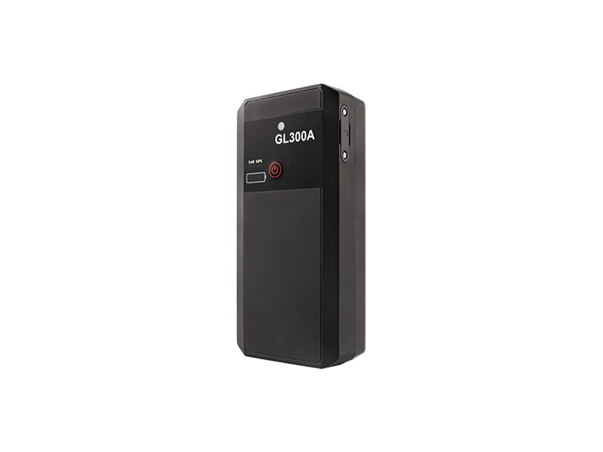
 | REXlink Battery GL300A
 |  | REXlink Battery GL300A je bezdrátový bateriový GPS lokátor s nabíjecí baterií. Je určený především do vozidel, kde není možno se připojit k vnitřnímu zdroji napětí a je potřeba trvalý záznam pohybu (polohy každých 30 s) anebo kniha jízd. Ideální pro sledování pracovních strojů jako jsou sypače nebo sekačky. Použití je naprosto triviální a spočívá v umístění jednotky do sledovaného vozidla. |  |  |  |  | dispečink
 |  |  |  |  | 3298 | 3991 | kompletní sledování

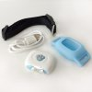
 | REXpet
 |  | REXpet je miniaturní GPS lokalizátor, navržený i pro menší mazlíčky. Je nastaven tak, že pošle polohu zvířete každou minutu do mapy, kterou máte dostupnou na webovém portálu nebo v aplikaci REX.

 |  |  |  |  |  |  | rexpet
 |  |  |  |  | 1239 | 1499

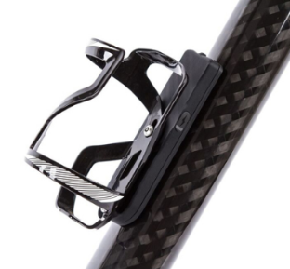
 |  |  |  |  | bez DPH | s DPH | možné služby
 | REXbike 2 - kompletní bezpečnost pro cyklisty
 |  | Druhá generace celoevropského systému pro zabezpečení kola proti krádeži, Bike eCall - automatické zavolání pomoci při nehodě a záznam tras. Dodává se s aplikací pro mobilní telefon (iOS a Android), součástí je SIM s celoevropským provozem. V režimu zabezpečení ihned vyhlásí poplach při pohybu kola. V režimu jízda zavolá pomoc při nehodě. (Košík není součástí dodávky) |  |  |  |  | REXbike
 |  |  |  |  | 3298 | 3990

 | Miniaturní lokátory IoT |  |  |  | bez DPH | s DPH | možné služby
 |  | Miniaturní lokátor komunikující přes síť SIGFOX (nepotřebuje SIM kartu). Pozice je určována podle sítě a je tedy jen přibližná. Výdrž baterie je v modu pro nalezení ukradeného předmětu až 10 let (verze Atlas+WIFI - 30 tis. zpráv, verze Atlas - 4tis zpráv). Je vhodný pro kola, koloběžky, hoverboardy nebo jakékoliv jiné cennosti. Velikost zařízení je 81x29x12mm (Atlas+WIFI). Neobsahuje GPS. V ceně rok provozu. Další rok 495 Kč + DPH

 |  |  |  |  |  |  | lokalizace sigfox
 |  |  | atlas |  | 1149 | 1390

 |  |  | atlas+wifi |  | 1901 | 2300

Přibližná lokalizace GSM
 |  | Pro lokalizaci pomocí GSM sítě je možno použít běžné mobilní telefony. Telefon můžete použít svůj, případně jej můžeme dodat dle vašeho výběru. Telefon je možno použít i pro běžná volání. Nabízíme i výhodné tarify viz. služba s Mobilem v bezpečí. |  |  |  |  | Trv. sled. mobilu
mobilní telefony |  |  |  |  |  |  | lokalizace
 |  |  |  |  |  |  | S mobilem v bezpečí

Příslušenství lokalizátorů |  |  |  |  | bez DPH | s DPH
 | Magnetický držák jednotky GL300
 |  | Plastové pouzdro s extra silnými magnety pro přichycení lokalizační jednotky k magnetickému povrchu.
 |  |  |  |  | 412 | 499

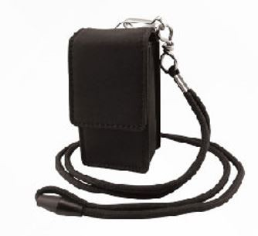
 |  |  |  |  | bez DPH | s DPH
 | Pouzdro pro GL300
 |  | Ochranné pouzdro s možností uchycení lokalizační jednotky na opasek, obojek apod.

 |  | pevné kožené |  |  | 248 | 300

 |  | Vodotěsné pouzdro pro REXlink Battery MINI
 |  | Vodotěsný kryt se stupněm krytí IP67 - Chráněno proti ponoření do vody na 30 minut do hloubky 1 metr. |  |  | 247 | 299

magnety pro Battery vodotěsná |  |  |  |  | 412 | 499
baterie pack pro Battery (3xCR123) |  |  |  |  | 247 | 299
nabíječka do auta pro GL300/REXbike |  |  |  |  | 289 | 350
Výměna baterie v RL battery mini. V ceně výměny je i služba na dalších až 5 let |  |  |  |  | 1652 | 1999

domy
návrat na výběr ceníku

REX - nabídka domácích alarmů s GSM přenosem událostí

Profesionální "velká řešení" alarmu

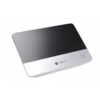
 | REXhome - kompexní systém zabezpečení a chytrého domu
 | Profesionální řešení - certifikát ČSN EN 50131-1 do stupně 2 - nízká a střední rizika - splňuje podmínky pojišťoven. Používá bezdrátovou komunikaci (ZigBee a RF F1), GSM/3G komunikátor. Komunikace na PCO i na mobil a e-mail uživatele. Zabezpečovací i ovládací prvky automatizace jsou bezdrátové. Jednoduchá instalace - možnost využití přednastavených zvýhodněných sad a samoinstalaci. Široký sortiment detektorů. Možnost využití služeb PCO i samostřežení. Obrazová kontrola příčiny poplachu. Ovládání možné i z mobilu nebo PC.

 | Až 40 bezdrátových periferií, Až 6 periferií s kamerou, Až 20 schémat a 10 scénářů automatizace, 10 uživatelských kódů + 5 speciálních, záložní akumulátor 16-26hodin, napájení 9V 1A nebo 12V 1A, Plné nebo částečné zajištění, rozměry 260 X 176 X 30 mm, Dosah RF F1 až 2km, Komunikační frekvence: RF F1 868MHz, ZigBee 2,4GHz, 3G 2100/1900/1800/1700/850/800/2600/900 MHz, Siréna 95db/m, Pracovní teplota -10°C až 45°C

 | KOMUNIKACE: GSM/GPRS/3G
 | MONTÁŽ: speciálně vyškolený technik / samomontáž (úspora v řádu tisíců Kč)
 | CENA: viz zvýhodněné připravené balíčky, kompletní kalkulace možná na www.rexhome.cz
 | Zabezpečení rodinného domu od 9499 Kč

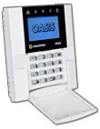
 | Jablotron JA-100 / JA-101
 | Profesionální řešení - certifikát ČSN EN 50131-1 do stupně 2 - nízká a střední rizika - splňuje podmínky pojišťoven. Až 50 prvků, bezdrátové i drátové komponenty, GSM/tel/LAN komunikace. Možno připojit na PCO. Podpora RFID, 2 sektory, 2 stupně částečného zajištění. Přenos fotografií z kamerových detektorů. Ovládání klávesnící, RFID, dálk. ovladačem, SMS, internet rozhraní. Vždy nutná profesionální konfigurace i montáž.

 | KOMUNIKACE: GSM/TEL/LAN
 | MONTÁŽ: Vždy jen speciálně vyškolený technik
 | CENA: vždy se dělá návrh a kalkulace podle objektu,
 | Zabezpečení rodinného domu cca 25 až 30 tis

IoT čidla pro jednoduché zabezpečení a monitoring

Široký sortiment nezávislých detektorů (kouře, úniku vody, pohybu, otevření apod.) s dlouhou výdrží baterie. Poplachy jsou přenášeny přímo na Váš mobil přes nové sítě internetu věcí (zařízení nepotřebují SIM kartu ani WiFi). Ideální do domácnosti, na chatu nebo do garáže.

 |  |  | pořízení + 1 rok provozu bez DPH

 | Detektor kouře s komunikací na mobil |  | 1,364 Kč
 | V ceně zařízení je zahrnut rok provozu. Další rok provozu 289 Kč + DPH

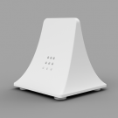
 | Detektor úniku vody s komunikací na mobil |  | 1,397 Kč
 | V ceně zařízení je zahrnut rok provozu. Další rok provozu 289 Kč + DPH

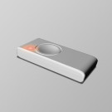
 |  | bez upevnění | 1,149 Kč
 | SOS tlačítko s poplachy na mobil | na krk | 1,231 Kč
 | V ceně zařízení je zahrnut rok provozu. Další rok provozu 413 Kč + DPH | na ruku | 1,314 Kč

 | Detektor otevření s poplachy na mobil |  | 1,818 Kč
 | V ceně zařízení je zahrnut rok provozu. Další rok provozu 413 Kč + DPH

 | Miniaturní lokátor IoT (Atlas+WiFi) |  | 1,901 Kč
 | V ceně zařízení je zahrnut rok provozu. Další rok provozu 495 Kč + DPH

 | Miniaturní lokátor IoT (Atlas) |  | 1,149 Kč
 | V ceně zařízení je zahrnut rok provozu. Další rok provozu 495 Kč + DPH

 | Detektor otevření vrat s poplachy na mobil |  | 1,149 Kč
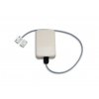 | Nezávislý magnetický detektor otevření vrat nebo garáží REX IoT s přenosem poplachů na Váš mobilní telefon (SMS nebo notifikace). Poplachy jsou přenášeny přes nové sítě internetu věcí (zařízení nepotřebuje SIM kartu, WiFi ani ústřednu). Vhodné i do objektů bez přívodu elektřiny (chaty, garáže, zahradní domky apod.). V ceně je obsažen 1. rok provozu služby. Další rok služba stojí 500 Kč (včetně DPH).

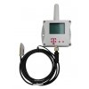
 | Teplota a vlhkost + chytré koupání |  | 1,118 Kč
 | V ceně je obsažen 1. rok provozu služby. Dále stojí služba 99 Kč měsíčně (bez DPH).
 | Platba na 12 měsíců předem. Závazek na 36 měsíců.

